Menú
BIENVENIDO A LA SIMULACIÓN FINANCIERA BÁSICA DE TU MODELO DE NEGOCIO.
ANTES DE DIGITAR LA INFORMACIÓN EN ESTE SIMULADOR, TEN EN CUENTA QUE:
1. SOLO SE PODRÁN MODIFICAR LAS CELDAS RESALTAS CON COLOR AZUL.
2. REVISA LOS COMENTARIOS DE LAS CELDAS, TE DARÁN CLAVES PARA EL CORRECTO DILIGENCIAMIENTO DE LA INFORMACIÓN.
3. LOS ESTADOS FINANCIEROS SE ELABORAN DE FORMA AUTÓMATICA Y NO REQUIEREN NINGUNA INTERVENCIÓN DEL EMPRENDEDOR.
PROYECCIÓN DE VENTAS Y PREMISAS

INFRAESTRUCTURA Y GASTOS

INVERSIÓN TOTAL Y FINANCIACIÓN

ESTADOS FINANCIEROS

RESULTADOS DE LA SIMULACIÓN

Desarrollado por: Magíster Mauricio Reyes Giraldo.
Docente Asociado Universidad Univerisdad -EAN.
contacto: dmreyes@ean.edu.co - @dmreyesg
TUTORIAL

1
INGRESOS/VENTAS DEL PRIMER AÑO |  |  |  |  |  | CRECIMIENTO PORCENTUAL EN VTAS (CANTIDADES) |  |  |  | AÑO BASE | 2025
 | NOMBRE DEL PRODUCTO O SERVICIO | CANTIDADES | PRECIO DE VENTA UNITARIO SIN IVA | INGRESOS TOTALES | AÑO: | 2026 | 2027 | 2028 | 2029
1 | Hora de Servicios por Asesoria Financiera | 200.00 | $ 200,000.00 | $ 40,000,000 | 16% | 2.5% | 3.0% | 3.5% | 3.5% | AÑO | 2026 | 2027 | 2028 | 2029
2 | Hora de Servicios por Asesoria Legal | 200.00 | $ 200,000.00 | $ 40,000,000 | 16% | 3.0% | 3.0% | 3.5% | 3.5% | INFLACIÓN | 3.04% | 2.96% | 3.00% | 3.00%
3 | Hora de Servicios por Asesoria Laboral | 200.00 | $ 200,000.00 | $ 40,000,000 | 16% | 5.5% | 6.0% | 7.0% | 7.0% | IPP | 0.0% | 0.0% | 0.0% | 0.0%
4 | Hora de Servicios por Asesoria de Proyectos | 50.00 | $ 150,000.00 | $ 7,500,000 | 3% | 1.5% | 1.5% | 2.0% | 2.0%
5 | Hora de Servicios por Asesoria Tributaria | 150.00 | $ 200,000.00 | $ 30,000,000 | 12% | 5.0% | 5.5% | 6.0% | 6.5% | TASA IMPTO RENTA |  |  | 35.0%
6 | Capacitaciones | 80.00 | $ 150,000.00 | $ 12,000,000 | 5% | 5.0% | 6.0% | 7.0% | 8.0%
7 | Otros servicios especializados | 10.00 | $ 100,000.00 | $ 1,000,000 | 0% | 5.0% | 5.0% | 6.0% | 6.0%
VOLVER AL MENÚ
8 | Bolsa de servicios | 12.00 | $ 1,000,000.00 | $ 12,000,000 | 5% | 0% | 0% | 0% | 0%
9 | Paquete completo | 24.00 | $ 2,500,000.00 | $ 60,000,000 | 25% | 0% | 0% | 0% | 0%
10 |  | - | $ - | $ - | 0% | 0% | 0% | 0% | 0%
 |  |  | TOTAL | $ 242,500,000 | 100%
REVISA LAS PROYECCIONES
COSTOS DE CADA PRODUCTO O SERVICIO
 | NOMBRE DEL PRODUCTO SERVICIO | CANTIDADES | COSTO UNITARIO DEL PDTO O SERVICIO | COSTOS TOTALES
1 | Hora de Servicios por Asesoria Financiera | 200 | $ 100,000.00 | $ 20,000,000 | 16%
2 | Hora de Servicios por Asesoria Legal | 200 | $ 100,000.00 | $ 20,000,000 | 16%
3 | Hora de Servicios por Asesoria Laboral | 200 | $ 100,000.00 | $ 20,000,000 | 16%
4 | Hora de Servicios por Asesoria de Proyectos | 50 | $ 100,000.00 | $ 5,000,000 | 4%
5 | Hora de Servicios por Asesoria Tributaria | 150 | $ 100,000.00 | $ 15,000,000 | 12%
6 | Capacitaciones | 80 | $ 80,000.00 | $ 6,400,000 | 5%
7 | Otros servicios especializados | 10 | $ 80,000.00 | $ 800,000 | 1%
8 | Bolsa de servicios | 12 | $ 500,000.00 | $ 6,000,000 | 5%
9 | Paquete completo | 24 | $ 1,250,000.00 | $ 30,000,000 | 24%
10 | 0 | 0 | $ - | $ - | 0%
 |  |  | TOTAL | $ 123,200,000 | 100%

PROYECCIONES
AÑO | 2025 | 2026 | 2027 | 2028 | 2029
VENTAS ANUALES | $ 242,500,000.0 | $ 256,737,040.0 | $ 272,455,721.8 | $ 290,730,673.7 | $ 310,795,682.6
COSTOS ANUALES | $ 123,200,000.0 | $ 126,585,000.0 | $ 130,471,575.0 | $ 135,170,391.5 | $ 140,294,901.5
MARGEN OPERATIVO | $ 119,300,000.0 | $ 130,152,040.0 | $ 141,984,146.8 | $ 155,560,282.2 | $ 170,500,781.1

2
DEFINA LA INVERISIÓN INICIAL QUE REALIZARÁN PARA LA PUESTA EN MARCHA DEL NEGOCIO:

 | INVERSIÓN INICIAL |  | DEP
TERRENOS | $ -
PROPIEDAD PLANTA Y EQUIPO | $ - |  | 10 | $ -
VOLVER AL MENÚ
MUEBLES Y ENSERES | $ - |  | 5 | $ -
EQUIPO DE OFICINA | $ - |  | 5 | $ -
EQUIPO DE TRANSPORTE | $ - |  | 5 | $ -
FRANQUICIAS | $ - |  | 5 | $ -
PATENTES /INV en INTANGIBLES | $ - |  | 5 | $ -
GASTOS DE PUESTA EN MARCHA | $ 6,900,000.00 |  | 5 | $ 1,380,000.00
TOTAL INVERSIONES | $ 6,900,000.00 |  |  | $ 1,380,000.00
INCLUYA EN CADA CATEGORÍA LOS COSTOS Y GASTOS FIJOS DEL PRIMER AÑO, EN LOS QUE DEBERÁN INCURRRIR PARA LA OPERACIÓN DEL NEGOCIO

NÓMINAS: |  | GASTOS FIJOS:
 | VALOR AÑO 1 |  | VALOR AÑO 1
ADMINISTRATIVA: | $ - | ARRIENDO: | $ 3,675,000.00
 |  | SERVICIOS PÚBLICOS: | $ 600,000.00
Desarrollado por: Magíster Mauricio Reyes Giraldo.
Docente de Tiempo Completo Universidad EAN.
Coordinador Núcleo de Emprendimiento Universidad FEAV Univerisdad -EAN.
contacto: dmreyes@ean.edu.co
VENTAS: | $ - | TELEFONÍA CELULAR: | $ 2,160,000.00
 |  | INTERNET: | $ 1,540,000.00
PRODUCCIÓN/SERVICIO: | $ 30,000,000.00 | PAPELERÍA: | $ 1,440,000.00
TOTAL NÓMINAS | $ 30,000,000.00 | SERVICIOS DE SEGURIDAD: | $ -
 |  | SERVICIOS DE ASEO: | $ 5,280,000.00
PRESUPUESTO DEL MARKETING MIX año de INICIO. | $ 500,000.00 | Seguros | $ 2,450,000.00
 |  | Imprevistos | $ 4,200,000.00
GASTO PUBLICITARIO AÑOS SIGUIENTES |  | Registro | $ 950,000.00
2026 | $ 650,000.00 |  | $ -
2027 | $ 845,000.00 |  | $ -
2028 | $ 1,098,500.00 |  | $ -
2029 | $ 1,428,050.00 | TOTAL GASTOS FIJOS | $ 22,295,000.00

3
INVERSIÓN TOTAL Y NECESIDADES DE FINANCIACIÓN
 |  |  |  | TASA DE INT ANUAL CRÉDITO
TOTAL INVERSIONES | $ 6,900,000.00 |  |  | 16.63% |  |  | AÑOS DE CRÉDITO | 1 | 1
 |  |  |  |  |  |  |  |  | 2
CALCULO DEL CAPITAL DE TRABAJO INICIAL |  |  |  | CALCULO DEL PRÉSTAMO |  |  |  |  | 3
 | MESES | VALOR |  | inicial | interés | amort | cuota | final | 4
COSTOS OPERATIVOS | 3.0 | $ 30,800,000.00 | AÑO 0 |  |  |  |  | $4,898,750.0 | 5
NÓMINAS | 3.0 | $ 7,500,000.00 | 2025 | $4,898,750.0 | $814,662.1 | $4,898,750.0 | $5,713,412.1 | $-
MARKETING MIX | 3.0 | $ 125,000.00 | 2026 | $- | $- | $- | $- | $-
GASTOS FIJOS | 3.0 | $ 5,573,750.00 | 2027 | $- | $- | $- | $- | $-
TOTAL |  | $ 43,998,750.00 | 2028 | $- | $- | $- | $- | $-
 |  |  | 2029 | $- | $- | $- | $- | $-
VOLVER AL MENÚ
TOTAL INVERSIÓN |  | $ 50,898,750.00
APORTE DE LOS EMPRENDEDORES |  | $ 46,000,000.00
PRÉSTAMO A SOLICITAR |  | $ 4,898,750.00

Desarrollado por: Magíster Mauricio Reyes Giraldo.
Docente de Tiempo Completo Universidad EAN.
Coordinador Núcleo de Emprendimiento Universidad FEAV Univerisdad -EAN.
contacto: dmreyes@ean.edu.co

4
VOLVER AL MENÚ
ESTADOS FINANCIEROS BÁSICOS PROYECTADOS
Todos los datos de los Estados financieros se generan de forma automática.

ESTADO DE RESULTADOS
 |  | 2025 | 2026 | 2027 | 2028 | 2029
 | VENTAS | $ 242,500,000.0 | $ 256,737,040.0 | $ 272,455,721.8 | $ 290,730,673.7 | $ 310,795,682.6
 | COSTO VENTAS | $ 123,200,000.0 | $ 126,585,000.0 | $ 130,471,575.0 | $ 135,170,391.5 | $ 140,294,901.5
 | UTILIDAD BRUTA | $ 119,300,000.0 | $ 130,152,040.0 | $ 141,984,146.8 | $ 155,560,282.2 | $ 170,500,781.1
 | GASTOS ADTIVOS Y VTAS | $ 30,000,000.0 | $ 30,912,000.0 | $ 31,826,995.2 | $ 32,781,805.1 | $ 33,765,259.2
 | GASTOS FIJOS DEL PERIODO | $ 22,295,000.0 | $ 22,972,768.0 | $ 23,652,761.9 | $ 24,362,344.8 | $ 25,093,215.1
 | OTROS GASTOS | $ 500,000.0 | $ 650,000.0 | $ 845,000.0 | $ 1,098,500.0 | $ 1,428,050.0
 | DEPRECIACIÓN | $ 1,380,000.0 | $ 1,380,000.0 | $ 1,380,000.0 | $ 1,380,000.0 | $ 1,380,000.0
 | UTILIDAD OPERATIVA | $ 65,125,000.0 | $ 74,237,272.0 | $ 84,279,389.6 | $ 95,937,632.3 | $ 108,834,256.7
 | GASTOS FINACIEROS | $ 814,662.1 | $ - | $ - | $ - | $ -
 | UTILIDAD ANTES DE IMPTOS | $ 64,310,337.9 | $ 74,237,272.0 | $ 84,279,389.6 | $ 95,937,632.3 | $ 108,834,256.7
 | IMPUESTOS | $ 22,508,618.3 | $ 25,983,045.2 | $ 29,497,786.4 | $ 33,578,171.3 | $ 38,091,989.9
 | UTILIDAD NETA | $ 41,801,719.6 | $ 48,254,226.8 | $ 54,781,603.3 | $ 62,359,461.0 | $ 70,742,266.9

BALANCE
 | AÑO 0 | 2025 | 2026 | 2027 | 2028 | 2029
ACTIVO
CAJA/BANCOS | $ 43,998,750.00 | $ 104,790,337.88 | $ 116,097,272.00 | $ 127,519,389.65 | $ 140,557,632.32 | $ 154,834,256.73
FIJO NO DEPRECIABLE | $ - | $ - | $ - | $ - | $ - | $ -
FIJO DEPRECIABLE | $ 6,900,000.00 | $ 6,900,000.00 | $ 6,900,000.00 | $ 6,900,000.00 | $ 6,900,000.00 | $ 6,900,000.00
DEPRECIACIÓN ACUMULADA | $ - | $ 1,380,000.00 | $ 2,760,000.00 | $ 4,140,000.00 | $ 5,520,000.00 | $ 6,900,000.00
ACTIVO FIJO NETO | $ 6,900,000.00 | $ 5,520,000.00 | $ 4,140,000.00 | $ 2,760,000.00 | $ 1,380,000.00 | $ -
TOTAL ACTIVO | $ 50,898,750.00 | $ 110,310,337.88 | $ 120,237,272.00 | $ 130,279,389.65 | $ 141,937,632.32 | $ 154,834,256.73
PASIVO
Impuestos X Pagar | 0 | $ 22,508,618.3 | $ 25,983,045.2 | $ 29,497,786.4 | $ 33,578,171.3 | $ 38,091,989.9
TOTAL PASIVO CORRIENTE | $ - | $ 22,508,618.3 | $ 25,983,045.2 | $ 29,497,786.4 | $ 33,578,171.3 | $ 38,091,989.9
Obligaciones Financieras | $ 4,898,750.00 | $ - | $ - | $ - | $ - | $ -
PASIVO | $ 4,898,750.00 | $ 22,508,618.26 | $ 25,983,045.20 | $ 29,497,786.38 | $ 33,578,171.31 | $ 38,091,989.85
PATRIMONIO
Capital Social | $ 46,000,000.00 | $ 46,000,000.00 | $ 46,000,000.00 | $ 46,000,000.00 | $ 46,000,000.00 | $ 46,000,000.00
Utilidades del Ejercicio | 0 | $ 41,801,719.6 | $ 48,254,226.8 | $ 54,781,603.3 | $ 62,359,461.0 | $ 70,742,266.9
TOTAL PATRIMONIO | $ 46,000,000.00 | $ 87,801,719.62 | $ 94,254,226.80 | $ 100,781,603.27 | $ 108,359,461.01 | $ 116,742,266.87

TOTAL PAS + PAT | $ 50,898,750.00 | $ 110,310,337.88 | $ 120,237,272.00 | $ 130,279,389.65 | $ 141,937,632.32 | $ 154,834,256.73
CUADRE (ACT = PAS+PAT) | $ - | $ - | $ - | $ - | $ - | $ -

FLUJO DE CAJA DEL PROYECTO:
CAPITAL INVERTIDO
 | AÑO 0 | 2025 | 2026 | 2027 | 2028 | 2029
Activos Corrientes | $ 43,998,750 | $ 104,790,338 | $ 116,097,272 | $ 127,519,390 | $ 140,557,632 | $ 154,834,257
Pasivos Corrientes | $ - | $ 22,508,618 | $ 25,983,045 | $ 29,497,786 | $ 33,578,171 | $ 38,091,990
KTNO | $ 43,998,750 | $ 82,281,720 | $ 90,114,227 | $ 98,021,603 | $ 106,979,461 | $ 116,742,267

Activo Fijo Neto | $ 6,900,000 | $ 5,520,000 | $ 4,140,000 | $ 2,760,000 | $ 1,380,000 | $ -
Depreciación Acumulada | $ - | $ 1,380,000 | $ 2,760,000 | $ 4,140,000 | $ 5,520,000 | $ 6,900,000
Activo Fijo Bruto | $ 6,900,000 | $ 6,900,000 | $ 6,900,000 | $ 6,900,000 | $ 6,900,000 | $ 6,900,000

Desarrollado por: Magíster Mauricio Reyes Giraldo.
Docente de Tiempo Completo Universidad EAN.
Coordinador Núcleo de Emprendimiento Universidad FEAV Univerisdad -EAN.
contacto: dmreyes@ean.edu.co
Total Capital Operativo Neto | $ 50,898,750 | $ 87,801,720 | $ 94,254,227 | $ 100,781,603 | $ 108,359,461 | $ 116,742,267

CALCULO DEL FLUJO DE CAJA LIBRE
EBIT |  | $ 65,125,000.0 | $ 74,237,272.0 | $ 84,279,389.6 | $ 95,937,632.3 | $ 108,834,256.7
Impuestos |  | $ 22,793,750.0 | $ 25,983,045.2 | $ 29,497,786.4 | $ 33,578,171.3 | $ 38,091,989.9
NOPLAT |  | $ 42,331,250.0 | $ 48,254,226.8 | $ 54,781,603.3 | $ 62,359,461.0 | $ 70,742,266.9
Inversión Neta |  | $ -36,902,969.6 | $ -6,452,507.2 | $ -6,527,376.5 | $ -7,577,857.7 | $ -8,382,805.9
Flujo de Caja Libre del periódo |  | $ 5,428,280 | $ 41,801,720 | $ 48,254,227 | $ 54,781,603 | $ 62,359,461

5
VOLVER AL MENÚ
EVALUACIÓN FINANCIERA Y PUNTO DE EQULIBRIO
TASA DE EVALUACIÓN DEL PROYECTO |  |  | 40.00%

 |  |  | 40.00%

FLUJO DE CAJA DE PROYECTO | INVERSIÓN AÑO 0 | 2025 | 2026 | 2027 | 2028 | 2029
 | -$50,898,750.00 | $5,428,280.38 | $41,801,719.62 | $48,254,226.80 | $54,781,603.27 | $62,359,461.01
 | -50898750 | 3877343.1295 | 21327407.969 | 17585359.621 | 14260100.809 | 11594770.967
VALOR PRESENTE NETO DEL PROYECTO = |  | $ 17,746,232.50
TASA INTERNA DE RETORNO = |  | 54.41% |  | PERIODO DE RECUPERACIÓN: |  | 3.7 | AÑOS

PUNTO DE EQULIBRIO
NOMBRE DEL PRODUCTO O SERVICIO | MARGEN DE CONTRIBUCIÓN UNITARIO | PARTICIPACIÓN % EN VENTAS TOTALES | MARGEN DE CONTRIBUCIÓN PONDERADO | PTO EQUILIBRIO POR REFERENCIA DE PDTO O SERVICIO |  |  |  | COSTO
Hora de Servicios por Asesoria Financiera | $ 100,000.00 | 16% | $ 16,494.85 | 21.72 | UNIDADES | $ 200,000.00 | 43.44 | $ 100,000.00
Hora de Servicios por Asesoria Legal | $ 100,000.00 | 16% | $ 16,494.85 | 21.72 | UNIDADES | $ 200,000.00 | 43.44 | $ 100,000.00
Hora de Servicios por Asesoria Laboral | $ 100,000.00 | 16% | $ 16,494.85 | 21.72 | UNIDADES | $ 200,000.00 | 43.44 | $ 100,000.00
Hora de Servicios por Asesoria de Proyectos | $ 50,000.00 | 3% | $ 1,546.39 | 4.07 | UNIDADES | $ 150,000.00 | 8.14 | $ 100,000.00
Hora de Servicios por Asesoria Tributaria | $ 100,000.00 | 12% | $ 12,371.13 | 16.29 | UNIDADES | $ 200,000.00 | 32.58 | $ 100,000.00
Capacitaciones | $ 70,000.00 | 5% | $ 3,463.92 | 6.52 | UNIDADES | $ 150,000.00 | 13.03 | $ 80,000.00
Otros servicios especializados | $ 20,000.00 | 0% | $ 82.47 | 0.54 | UNIDADES | $ 100,000.00 | 1.09 | $ 80,000.00
Bolsa de servicios | $ 500,000.00 | 5% | $ 24,742.27 | 6.52 | UNIDADES | $ 1,000,000.00 | 13.03 | $ 500,000.00
Paquete completo | $ 1,250,000.00 | 25% | $ 309,278.35 | 32.58 | UNIDADES | $ 2,500,000.00 | 65.16 | $ 1,250,000.00
0 | $ - | 0% | $ - | - | UNIDADES | $ - | - | $ -
 |  |  |  | 131.67 | UNIDADES

VOLVER AL MENÚ
TOTAL MARGEN DE CONTRIBUCIÓN PROMEDIO PONDERADO = |  |  | $ 400,969.07
PUNTO DE EQULIBRIO = COSTOS Y GTOS FIJO/MCPP = |  |  | 131.67 | UNIDADES
PUNTO DE EQULIBRIO EN PESOS (VALOR VENTAS MÍNIMAS EN TOTAL SIN IVA) |  |  | $ 105,891,344.42

Desarrollado por: Magíster Mauricio Reyes Giraldo.
Docente de Tiempo Completo Universidad EAN.
Coordinador Núcleo de Emprendimiento Universidad FEAV Univerisdad -EAN.
contacto: dmreyes@ean.edu.co
 | COSTOS FIJO | INGRESOS | COSTO VAR | COSTO TOTAL
0 | $ 52,795,000.00 | 0 | 0 | $ 52,795,000.00
131.67 | $ 52,795,000.00 | $ 105,891,344.42 | $ 53,096,344.42 | $ 105,891,344.42
263.34 | $ 52,795,000.00 | $ 211,782,688.85 | $ 106,192,688.85 | $ 158,987,688.85

 | PRECIOS | UNIDADES | TOTAL VENTAS
1 | $ 200,000.00 | 21.72 | 4343703.399
2 | $ 200,000.00 | 21.72 | 4343703.399
3 | $ 200,000.00 | 21.72 | 4343703.399
4 | $ 150,000.00 | 4.07 | 610833.29048
5 | $ 200,000.00 | 16.29 | 3257777.5492
6 | $ 150,000.00 | 6.52 | 977333.26477
7 | $ 100,000.00 | 0.54 | 54296.292487
8 | $ 1,000,000.00 | 6.52 | 6515555.0985
9 | $ 2,500,000.00 | 32.58 | 81444438.731
10 | $ - | - | 0
 |  |  | $ 105,891,344.42

 |  |  |  |  | PASIVO /ACTIVOS | 10%
 |  |  |  |  | PATRIMONIO/ACTIVOS | 90%
 |  |  |  |  | IMPTO | 0.35
 |  |  |  |  | COSTO DEUDA | 17%
 |  |  |  |  | TASA M R EMPRENDEDORES

PREMISAS
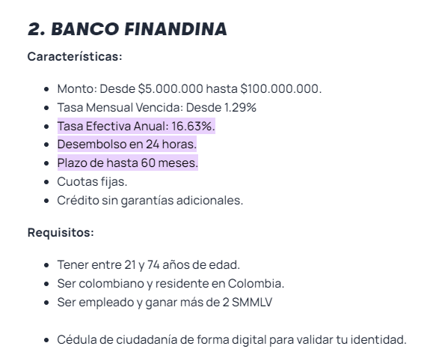
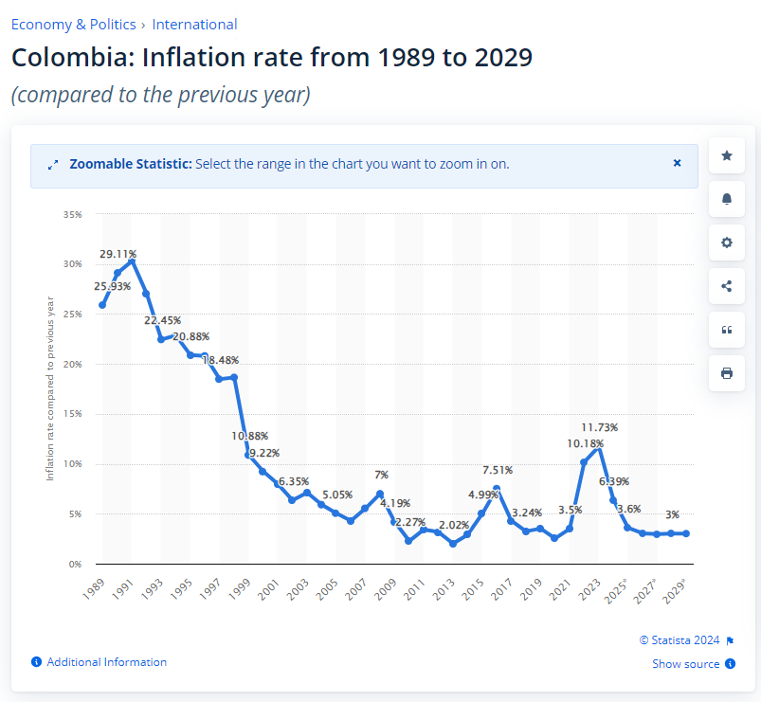

 |  | https://www.statista.com/statistics/369121/inflation-rate-in-colombia/

 |  |  |  | IPP NO APLICA PARA EMPRESA DE SERVICIOS

Concepto | Valor | Ten en cuenta
Constitución de sociedad comercial | $58,000.00 | Se genera una sola vez, cuando radicas los documentos en la Cámara. | https://virtuales.camaramedellin.com.co/Matriculainscripcionvirtual/preliquidador/#/home
Matrícula comerciante | $46,000.00 | Esta tarifa aplica según la información diligenciada en 'Datos para el simulador' y sólo corresponde a una aproximación del costo. Recuerda que los valores para la renovación se actualizan cada año de acuerdo al incremento del Salario mínimo mensual legal vigente en Colombia.
 |  | Este pago puede estar exento por la ley de pequeña empresa joven. Para más información haga clic aquí.
Designación, remoción para constituciones | $0.00
Inscripción comerciante | $0.00 |  |  | Matricula | $ 38,000 | capital social
Matrículas establecimiento(s) | $189,000.00 |  |  | Imto de registro | $ 120,000 | $ 20,000,000
Inscripción establecimiento(s) | $0.00 | Se paga dependiendo del valor de los activos que hacen parte del negocio. |  | Derechos de Inscripción | $ 48,000
Impuesto de registro sin cuantía | $173,300.00 | Se genera por cada órgano de administración nombrado. Se cobra mínimo un impuesto de registro por representante legal y máximo tres, cuando la sociedad tiene junta directiva y revisor fiscal. La fecha del documento debe ser igual o inferior a dos meses. |  | Formulario RUES | $ 6,500
Impuesto de registro con cuantía | $140,000.00 | Es el 7,50 por cada mil sobre el capital social para sociedades de personas y sobre el capital suscrito para las sociedades por acciones como la S.A.S. La fecha del documento debe ser igual o inferior a dos meses. |  |  | $ 212,500
Formulario de inscripción | $7,900.00 | Se diligencia virtualmente a través de nuestra página web, haz clic aquí. Si requieres orientación para que te acompañen en el proceso, agenda tu cita aquí.
Impuesto de estampilla prodesarrollo Antioquia | $10,000.00
Situación control | $58,000.00
Solicitud de libros | $38,000.00
Servicio de libros | $6,958.00
Certificado de registro mercantil | $3,700.00 | Los certificados de Matrícula Mercantil, como su nombre lo indica, acreditan el cumplimiento de este requisito legal respecto del comerciante (persona natural o jurídica) y de sus establecimientos de comercio e informan, entre otros aspectos, el nombre y número de matrícula de los establecimientos de comercio que una persona natural o jurídica tenga registrados, siempre que se encuentren ubicados dentro del territorio que integra la jurisdicción de la cámara de comercio que los expide.
Certificado de existencia y representación legal | $7,900.00 | Certificado de Existencia y representación legal, es aquel que acredita la inscripción del contrato social, las reformas y los nombramientos de administradores y representantes legales, en la cámara de comercio con jurisdicción en el domicilio de la respectiva sociedad. Este tipo de certificación tiene un valor eminentemente probatorio y está encaminado a demostrar la existencia y representación de las personas jurídicas.
Total | $738,758.00

COSTOS HORA DE CONSULTORIA COMPETIDORES

KPMG

HINCAPIE ASOCIADOS LTDA
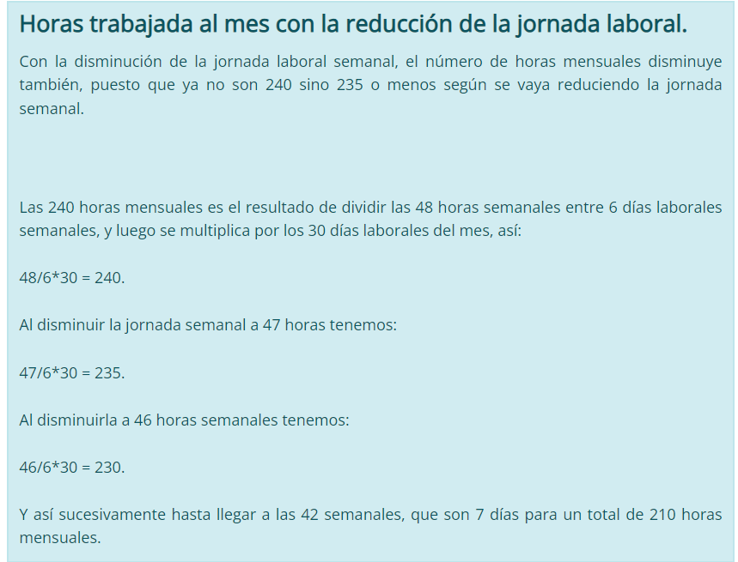
BOLSA DE SERVICIOS $3.000.000 MES | Alcance Financiero, legal, tributario y comercial

O P C RIVEROS SAS

BOLSA DE SERVICIOS $1.400.000 MES | Alcance tributario y comercial

HORAS LABORALES EN COLOMBIA

MES | 210
AÑO | 2520

